28
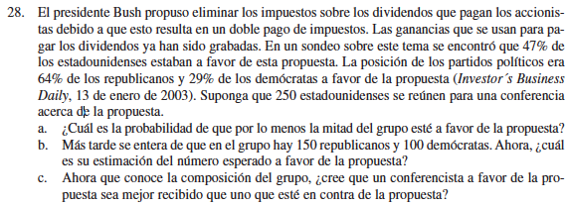

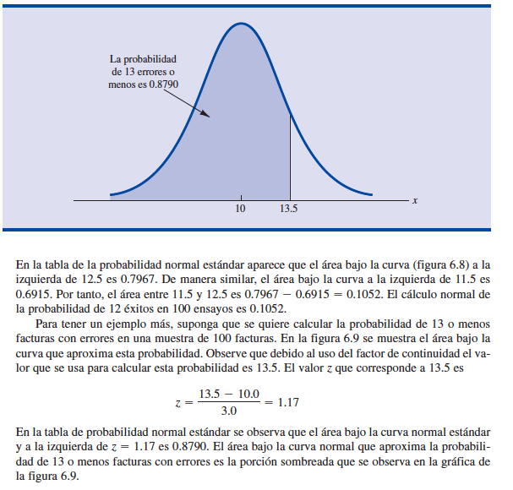
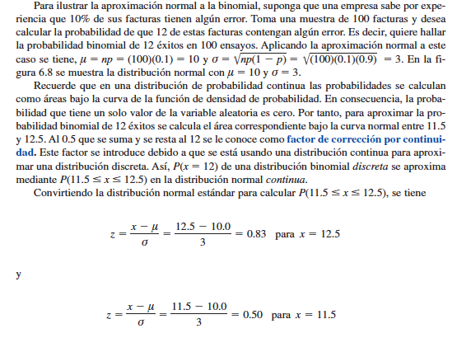
muestra= | 250
μ = np = | 117.5 |  | 47%
σ2 = np(1 - p) = | 62.275 |  | 64% | de a favor
s= | 7.8914510706 |  | 29% | a favor
 |  |  | 7 | %

a. | por lo menos la mitad del grupo este a favor
 | 124.5 | menos de la mitad (125 es mitad - 0.5)
punto z= | 0.89 | (limite - mu)/s
 |  | 0.81247019993 | probabilidad de lo contrario= area hasta el punto z
 |  | 0.18752980007

b. | Hay 150 republicanos y 100 democratas
 | 96 | republicanos
 | 29 | democratas
 | 125 | Total a favor

c. | Sera igualmente recibido

